تحلیل و نمودارها
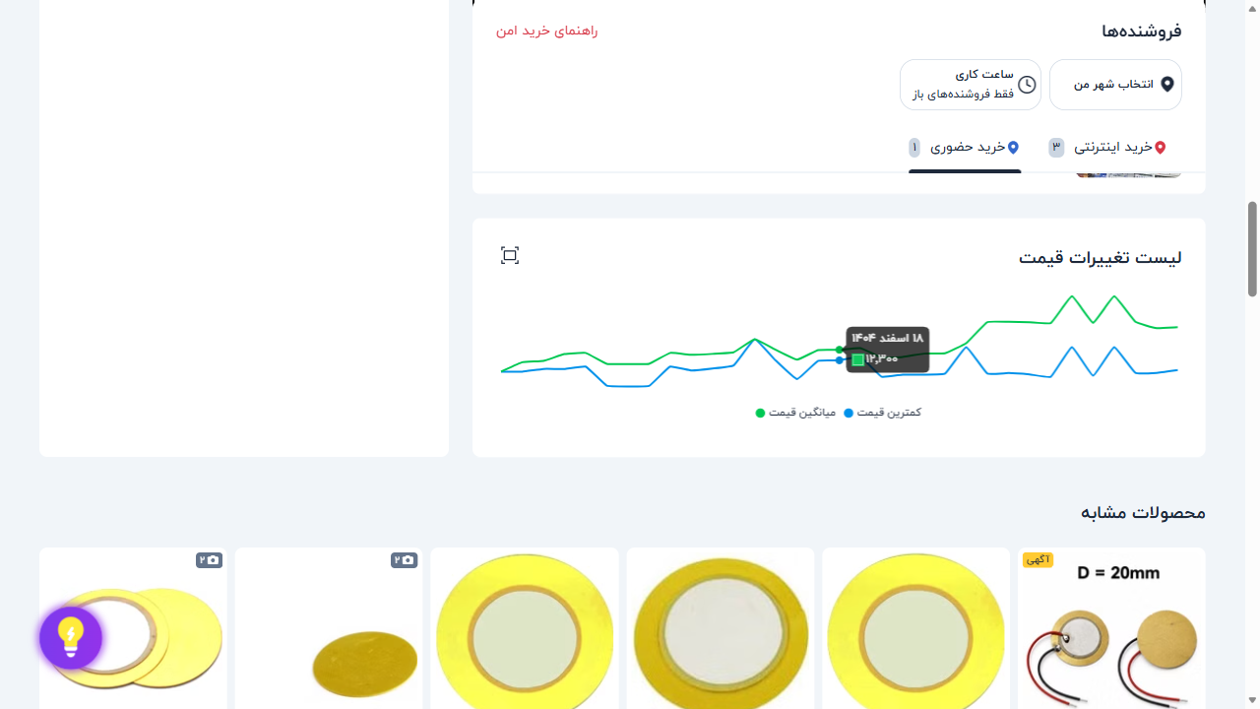
۱۰ فروشگاه برتر
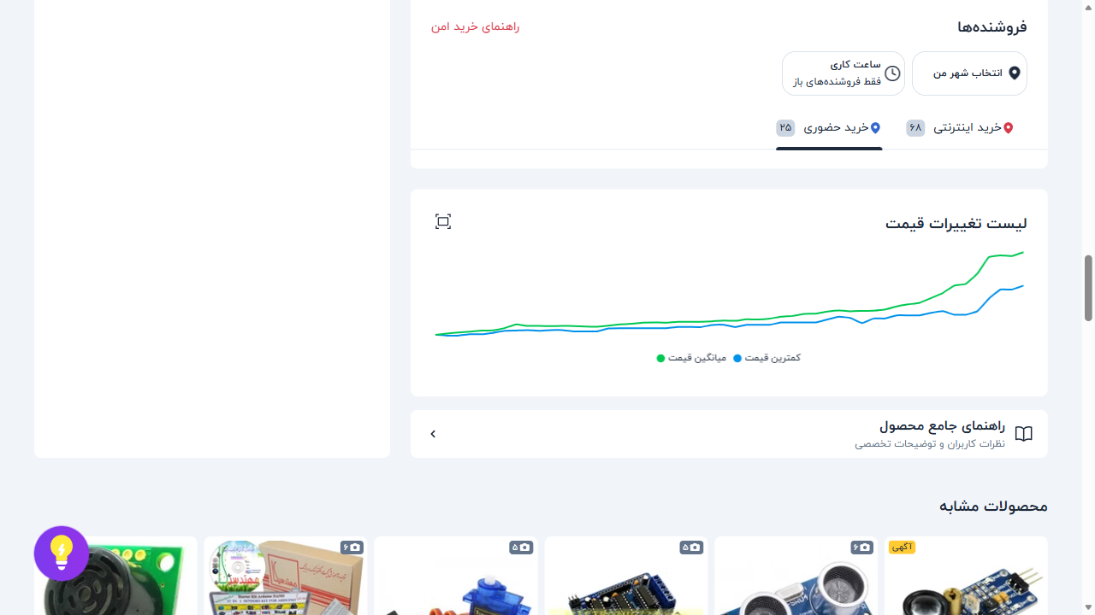
فروشگاه | تعداد محصول
جم ترونیک | 17 | 📈 نمودار تغییر قیمت: ماژول اولتراسونیک سنجش مسافت SRF-05
الکترونیک ECA | 15
باسلام | 12
دریا الکترونیک | 11
ارکید استور | 11
اهم الکترونیک | 11
اس ام دی کالا | 10
میکروبات مارکت | 10
ایده الکترونیک | 10
میکروپردازش | 10

وضعیت ضمانت | تعداد
ندارد | 477
دارد | 198
وضعیت ضمانت ترب
 |  | 📈 نمودار تغییر قیمت: فرستنده،گیرنده 2 کانال 433MHZ رادی
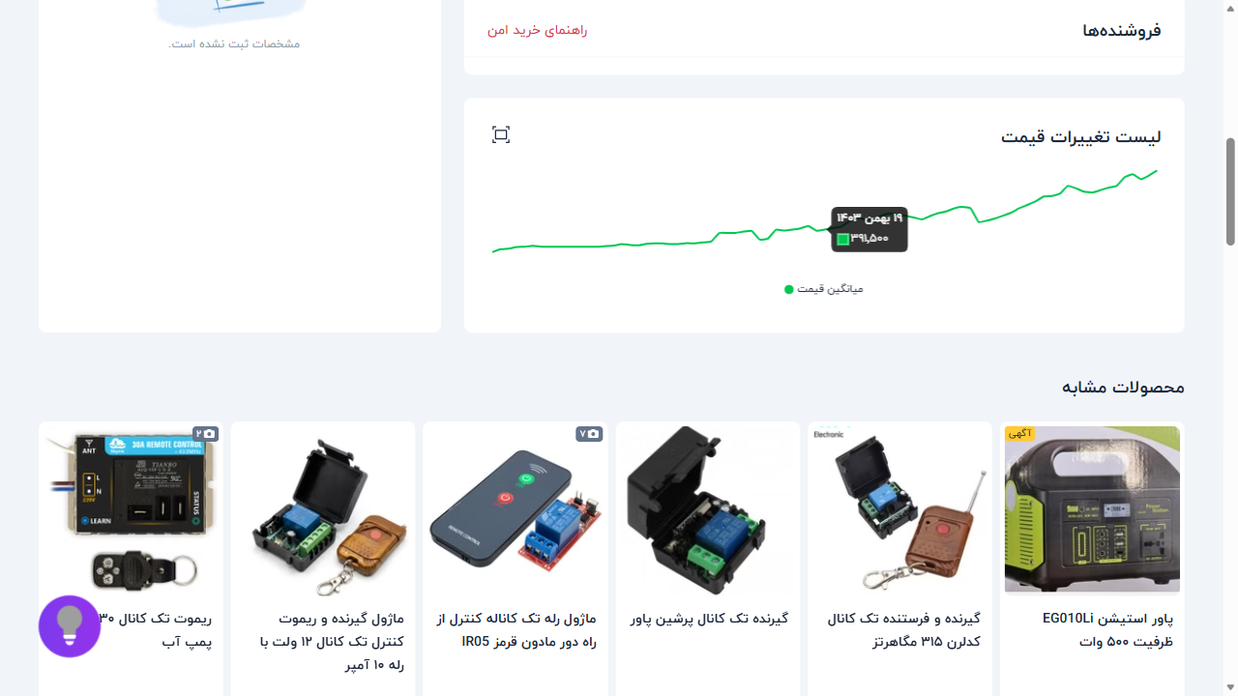

 |  | 📈 نمودار تغییر قیمت: بازر BUZER-5V اکتیو
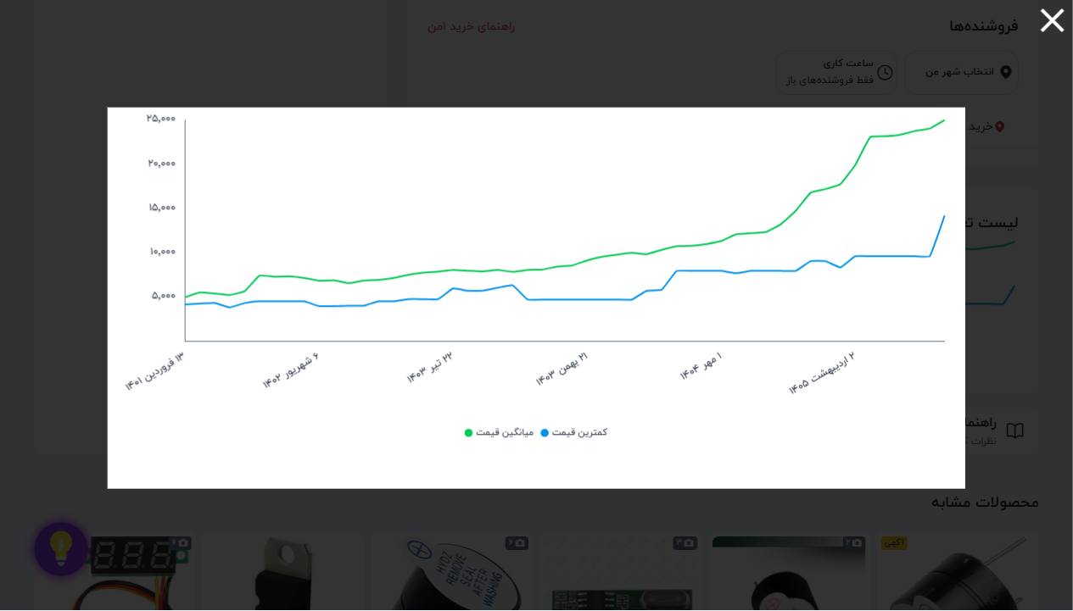

 |  | 📈 نمودار تغییر قیمت: پیزو الکتریک 27 میلی متر

